Sheet1
Checklist nhóm 19
Đề tài : Quản lý cửa hàng trang sức - SE104.J24
Thành viên
Hồ Minh Trí - 15520922

PHẦN I: CHỨC NĂNG |  |  |  |  | Note: Tình trạng do nhóm chấm đánh giá: Hoạt động/Không hoạt động (Chọn giá trị từ mũi tên bên phải) Nếu không hoạt động thì mô tả ở cột bên phải.
Màn hình Login
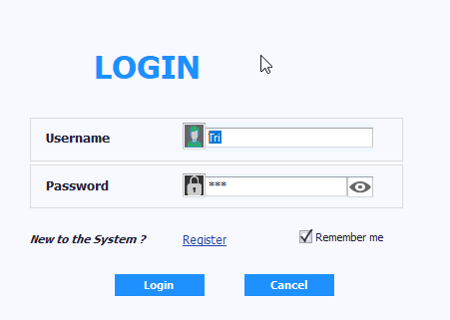

Thành phần | Loại | Công dụng | Tình trạng | Mô tả lỗi nếu không hoạt động
Username | TextBox | Nhập tên đăng nhập
Password | TextBox | Nhập mật khẩu
Remember me | CheckEdit | Lưu thông tin cho lần đăng nhập sau
Register | Button | Hiển thị màn hình đăng kí tài khoản
Login | Button | Đăng nhập vào màn hình chính
Cancel | Button | Thoát ứng dụng

Màn hình chính (Tab Admin)
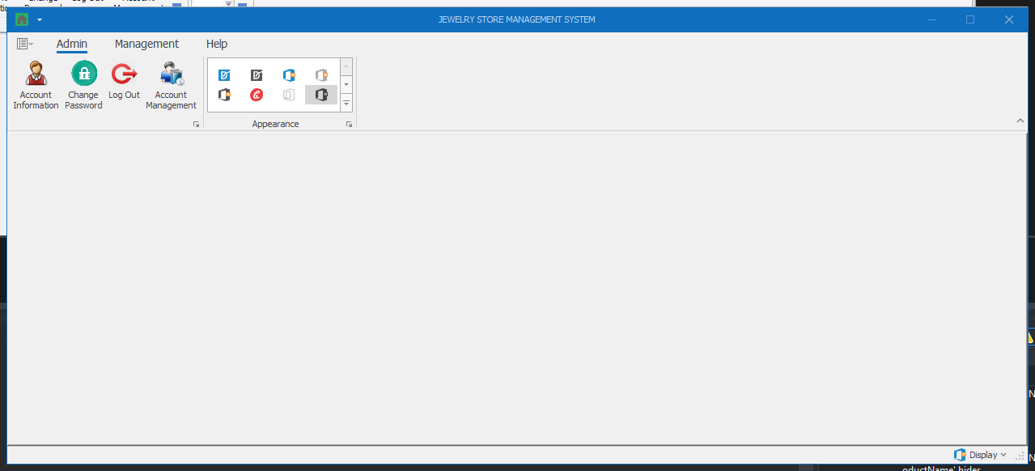

Thành phần | Loại | Công dụng | Tình trạng | Mô tả lỗi nếu không hoạt động
Account Information | Button | Hiển thị màn hình thông tin tài khoản
Change Password | Button | Hiển thị màn hình thay đổi mật khẩu
Log out | Button | Thoát ra lại màn hình login
Account Management | Button | Hiển thị màn hình quản lý tài khoản (chỉ có tài khoản với role Admin mới mở được màn hình này)

Màn hình Account Information
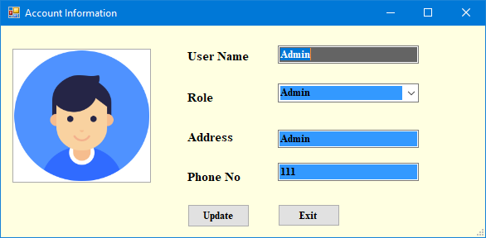

Thành phần | Loại | Công dụng | Tình trạng | Mô tả lỗi nếu không hoạt động
User Name | Textbox | Hiển thị / Chỉnh sửa thông tin tên đăng nhập
Role | DropdownList | Hiển thị danh sách role (Nếu là user thường thì chỉ hiện User, còn Admin thì hiển thị dropdownlist)
Address | Textbox | Hiển thị / Chỉnh sửa thông tin địa chỉ
Phone No | Textbox | Hiển thị / Chỉnh sửa thông tin số điện thoại
Update | Button | Cập nhật thông tin chỉnh sửa
Exit | Button | Thoát ra lại màn hình chính

Màn hình Change Password
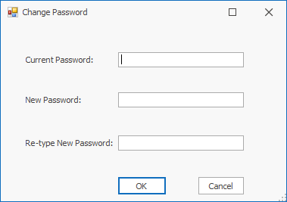

Thành phần | Loại | Công dụng | Tình trạng | Mô tả lỗi nếu không hoạt động
Current Password | Textbox | Nhập mật khẩu cũ
New Password | Textbox | Nhập mật khẩu mới
Re-type New Password | Textbox | Nhập lại mật khẩu mới
OK | Button | Cập nhật thông tin mật khẩu
Cancel | Button | Thoát ra lại màn hình chính

Màn hình Account Management (chỉ Role Admin mới có quyền truy cập)
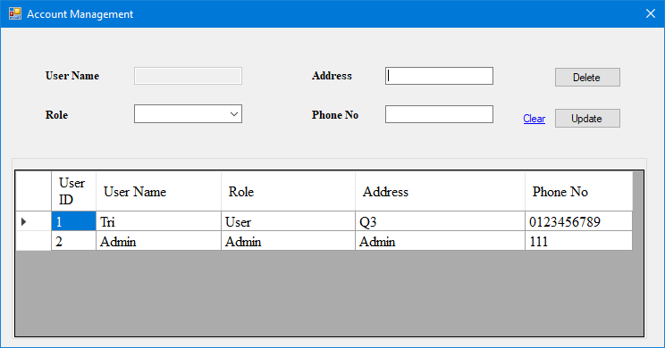

Thành phần | Loại | Công dụng | Tình trạng | Mô tả lỗi nếu không hoạt động
User Name | Textbox (Disabled) | Hiển thị thông tin tên đăng nhập
Role | DropdownList | Hiển thị / chỉnh sửa danh sách role
Address | Button | Hiển thị / chỉnh sửa thông tin địa chỉ
Phone No | Button | Hiển thị / chỉnh sửa thông tin số điện thoại
User Table | DataGridView | Hiển thị thông tin các tài khoản hiện có, khi chọn 1 dòng, thông tin tài khoản đó sẽ được hiển thị lên trên
Delete | Button | Xóa tài khoản được chọn
Update | Button | Cập nhật thông tin tài khoản
Clear | Button | Làm sạch thông tin đang hiển thị trong các textbox

Màn hình chính (Tab Management)
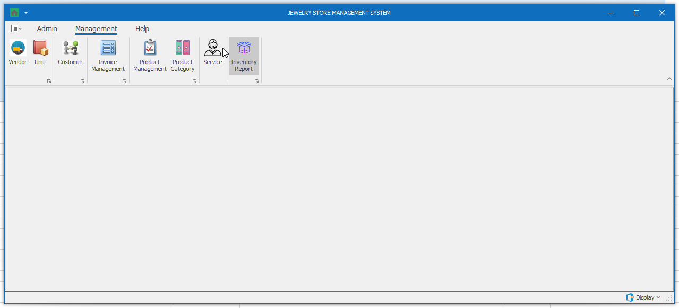

Thành phần | Loại | Công dụng | Tình trạng | Mô tả lỗi nếu không hoạt động
Vendor | Button | Hiển thị màn hình quản lý nhà cung cấp
Unit | Button | Hiển thị màn hình quản lý đơn vị tính
Customer | Button | Hiển thị màn hình quản lý khách hàng
Invoice Management | Button | Hiển thị màn hình quản lý hóa đơn
Product Mangement | Button | Hiển thị màn hình quản lý sản phẩm
Product Category | Button | Hiển thị màn hình quản lý loại sản phẩm
Service | Button | Hiển thị màn hình quản lý dịch vụ
Inventory Report | Button | Hiển thị màn hình báo cáo tồn kho

Màn hình Vendor
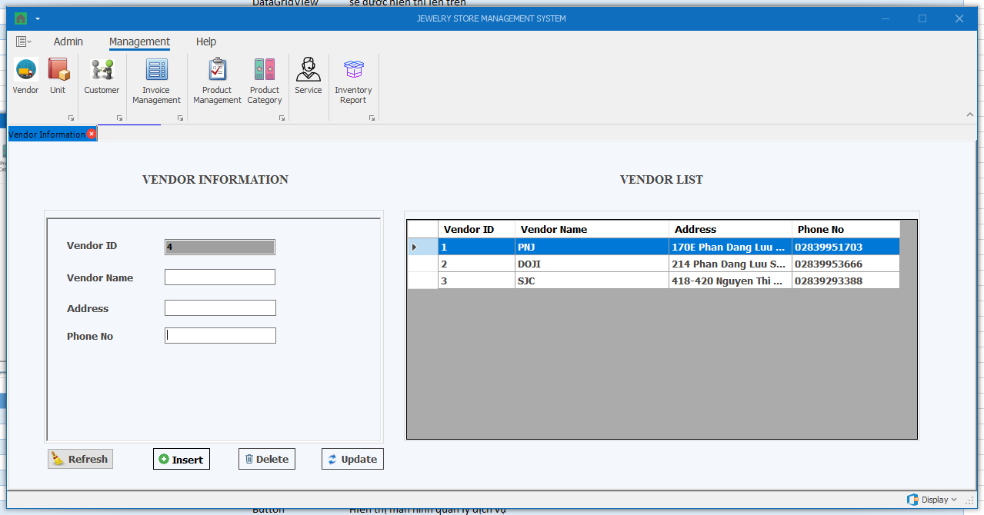

Thành phần | Loại | Công dụng | Tình trạng | Mô tả lỗi nếu không hoạt động
Vendor ID | Textbox (Disabled) | Hiển thị thông tin mã nhà cung cấp
Vendor Name | Textbox | Hiển thị / chỉnh sửa thông tin tên nhà cung cấp
Address | Textbox | Hiển thị / chỉnh sửa thông tin địa chỉ nhà cung cấp
Phone No | Textbox | Hiển thị / chỉnh sửa thông tin số điện thoại nhà cung cấp
Vendor Table | DataGridView | Hiển thị thông tin các nhà cung cấp hiện có, khi chọn 1 dòng, thông tin các nhà cung cấp đó sẽ được hiển thị bên trái
Insert | Button | Thêm thông tin nhà cung cấp
Delete | Button | Xóa thông tin nhà cung cấp được chọn
Update | Button | Cập nhật thông tin nhà cung cấp được chọn
Refresh | Button | Làm sạch thông tin đang hiển thị trong các textbox

Màn hình Unit
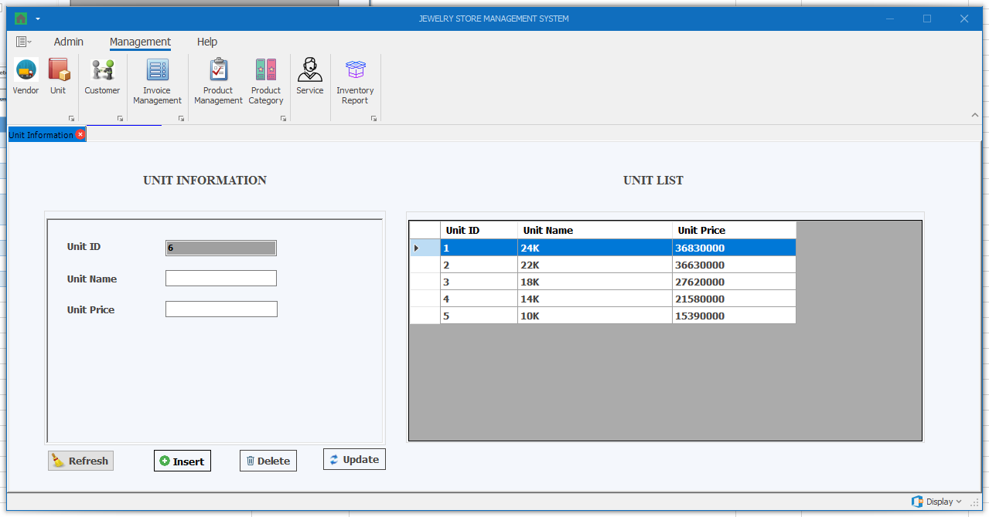

Thành phần | Loại | Công dụng | Tình trạng | Mô tả lỗi nếu không hoạt động
Unit ID | Textbox (Disabled) | Hiển thị thông tin mã đơn vị
Unit Name | Textbox | Hiển thị / chỉnh sửa thông tin tên đơn vị
Unit Price | Textbox | Hiển thị / chỉnh sửa thông tin giá đơn vị
Unit Table | DataGridView | Hiển thị thông tin các đơn vị hiện có, khi chọn 1 dòng, thông tin các đơn vị đó sẽ được hiển thị bên trái
Insert | Button | Thêm thông tin đơn vị
Delete | Button | Xóa thông tin đơn vị được chọn
Update | Button | Cập nhật thông tin đơn vị được chọn
Refresh | Button | Làm sạch thông tin đang hiển thị trong các textbox

Màn hình Customer
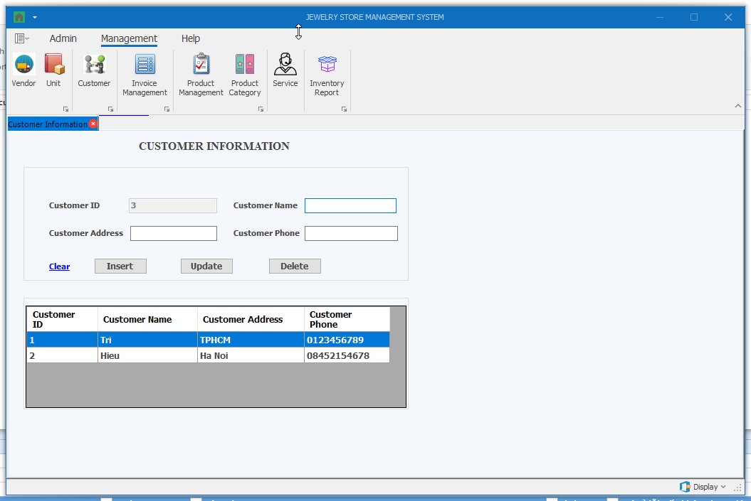

Thành phần | Loại | Công dụng | Tình trạng | Mô tả lỗi nếu không hoạt động
Customer ID | Textbox (Disabled) | Hiển thị thông tin mã khách hàng
Customer Name | Textbox | Hiển thị / chỉnh sửa thông tin tên khách hàng
Customer Address | Textbox | Hiển thị / chỉnh sửa thông tin địa chỉ khách hàng
Customer Phone | Textbox | Hiển thị / chỉnh sửa thông tin điện thoại khách hàng
Customer Table | DataGridView | Hiển thị thông tin các khách hàng hiện có, khi chọn 1 dòng, thông tin các khách hàng đó sẽ được hiển thị bên trái
Insert | Button | Thêm thông tin khách hàng
Delete | Button | Xóa thông tin khách hàng được chọn
Update | Button | Cập nhật thông tin khách hàng được chọn
Clear | Button | Làm sạch thông tin đang hiển thị trong các textbox

Màn hình Invoice Management
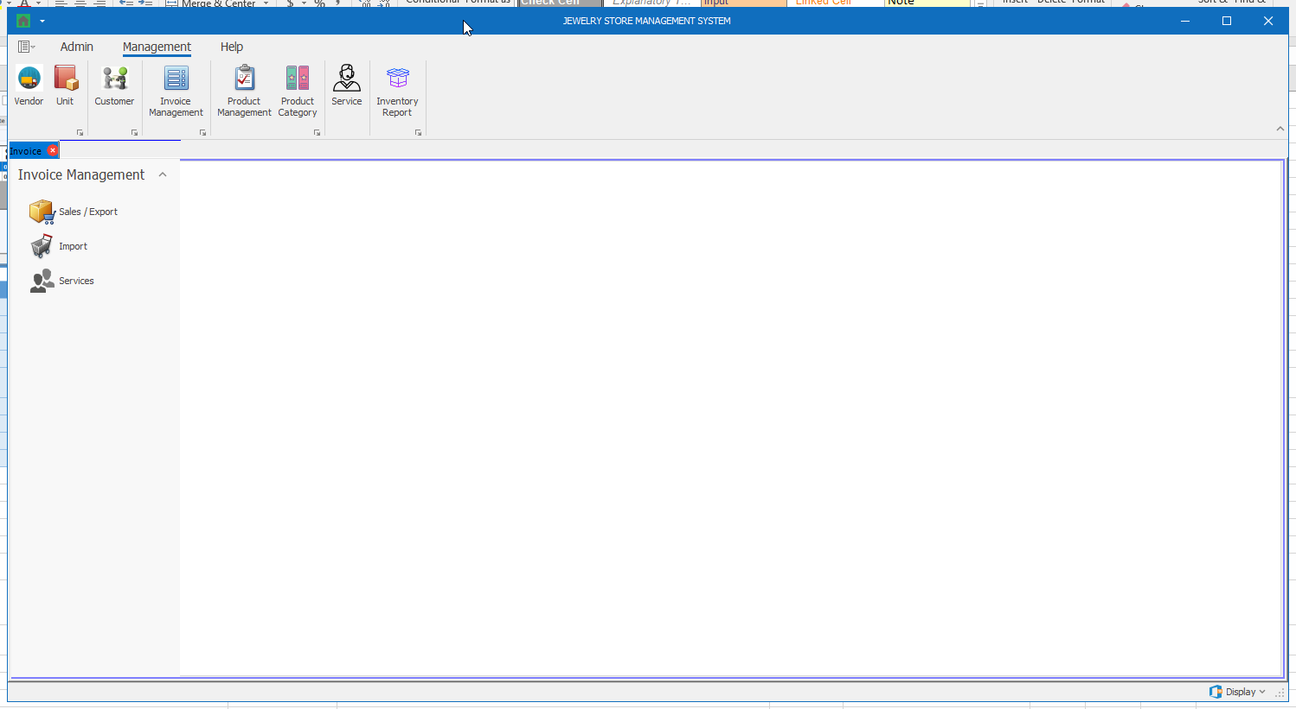

Thành phần | Loại | Công dụng | Tình trạng | Mô tả lỗi nếu không hoạt động
Sales / Export | Button | Hiển thị màn hình quản lý hóa đơn bán hàng
Import | Button | Hiển thị màn hình quản lý hóa đơn nhập hàng
Services | Button | Hiển thị màn hình quản lý hóa đơn dịch vụ

Màn hình Invoice Management (Sales / Export)
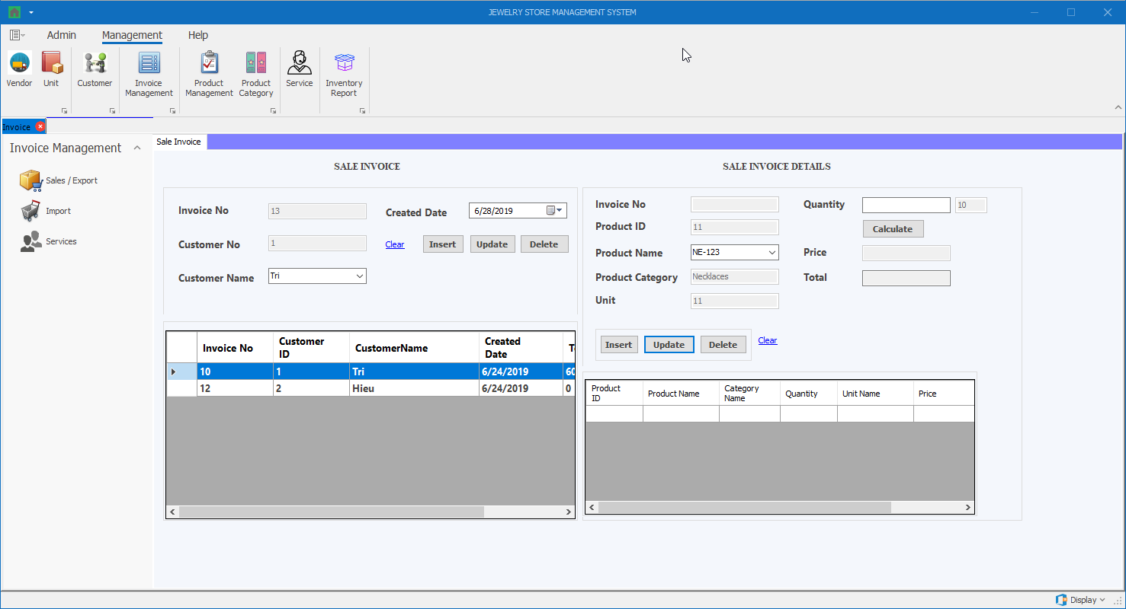

Thành phần | Loại | Công dụng | Tình trạng | Mô tả lỗi nếu không hoạt động
Invoice No (Sale Invoice) | Textbox (Disabled) | Hiển thị thông tin mã hóa đơn
Customer No (Sale Invoice) | Textbox (Disabled) | Hiển thị thông tin mã khách hàng
Customer Name (Sale Invoice) | DropdownList | Hiển thị danh sách tên khách hàng
Created Date (Sale Invoice) | DateTimePicker | Hiển thị ngày tạo hóa đơn
Clear (Sale Invoice) | Button | Làm sạch thông tin đang hiển thị trong các textbox
Insert (Sale Invoice) | Button | Thêm hóa đơn
Update (Sale Invoice) | Button | Cập nhật thông tin hóa đơn được chọn
Detele (Sale Invoice) | Button | Xóa thông tin hóa đơn được chọn
Sale Invoice Table (Sale Invoice) | DataGridView | Hiển thị thông tin các hóa đơn hiện có, khi chọn 1 dòng, thông tin các hóa đơn đó sẽ được hiển thị bên trái
Invoice No (Sale Invoice Details) | Textbox (Disabled) | Hiển thị thông tin mã hóa đơn
Product ID (Sale Invoice Details) | Textbox (Disabled) | Hiển thị thông tin mã sản phẩm
Product Name (Sale Invoice Details) | DropdownList | Hiển thị danh sách tên sản phẩm
Product Category (Sale Invoice Details) | Textbox (Disabled) | Hiển thị thông tin loại sản phẩm
Unit (Sale Invoice Details) | Textbox (Disabled) | Hiển thị thông tin đơn vị
Quantity (Sale Invoice Details) | Textbox | Hiển thị / Chỉnh sửa thông tin số lượng sản phẩm cần bán
Calculate (Sale Invoice Details) | Button | Nhấn vào để tính giá và tổng tiền
Price (Sale Invoice Details) | Textbox (Disabled) | Hiển thị thông tin đơn giá bán ra (Đơn giá bán ra = Đơn giá mua vào + (Đơn giá mua vào x Phần trăm lợi nhuận))
Total (Sale Invoice Details) | Textbox (Disabled) | Hiển thị thông tin tổng tiền (= Đơn giá bán ra * số lượng)
Clear (Sale Invoice Details) | Button | Làm sạch thông tin đang hiển thị trong các textbox
Insert (Sale Invoice Details) | Button | Thêm chi tiết hóa đơn
Update (Sale Invoice Details) | Button | Cập nhật thông tin chi tiết hóa đơn được chọn
Detele (Sale Invoice Details) | Button | Xóa thông tin chi tiết hóa đơn được chọn
Sale Invoice Details Table (Sale Invoice Details) | DataGridView | Hiển thị thông tin các chi tiết hóa đơn hiện có, khi chọn 1 dòng, thông tin các chi tiết hóa đơn đó sẽ được hiển thị bên trái

Màn hình Invoice Management (Import)
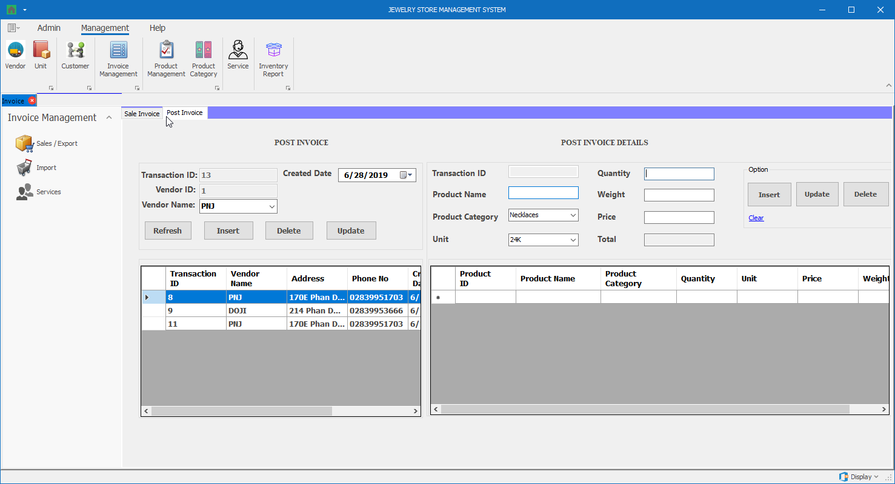

Thành phần | Loại | Công dụng | Tình trạng | Mô tả lỗi nếu không hoạt động
Transaction ID (Post Invoice) | Textbox (Disabled) | Hiển thị thông tin mã hóa đơn
Vendor ID (Post Invoice) | Textbox (Disabled) | Hiển thị thông tin mã nhà cung cấp
Vendor Name (Post Invoice) | DropdownList | Hiển thị danh sách tên nhà cung cấp
Created Date (Post Invoice) | DateTimePicker | Hiển thị ngày tạo hóa đơn
Refresh (Post Invoice) | Button | Làm sạch thông tin đang hiển thị trong các textbox
Insert (Post Invoice) | Button | Thêm hóa đơn
Update (Post Invoice) | Button | Cập nhật thông tin hóa đơn được chọn
Detele (Post Invoice) | Button | Xóa thông tin hóa đơn được chọn
Post Invoice Table (Sale Invoice) | DataGridView | Hiển thị thông tin các hóa đơn hiện có, khi chọn 1 dòng, thông tin các hóa đơn đó sẽ được hiển thị bên trái
Transaction ID (Post Invoice Details) | Textbox (Disabled) | Hiển thị thông tin mã hóa đơn
Product Name (Post Invoice Details) | Textbox | Hiển thị thông tin tên sản phẩm
Product Category (Post Invoice Details) | DropdownList | Hiển thị danh sách loại sản phẩm
Unit (Post Invoice Details) | DropdownList | Hiển thị danh sách đơn vị
Quantity (Post Invoice Details) | Textbox | Hiển thị / Chỉnh sửa thông tin số lượng sản phẩm cần bán
Weight (Post Invoice Details) | Textbox | Hiển thị / Chỉnh sửa thông tin trọng lượng sản phẩm cần bán
Price (Post Invoice Details) | Textbox | Nhấn vào để tính giá và tổng tiền
Total (Post Invoice Details) | Textbox (Disabled) | Hiển thị thông tin đơn giá mua hàng
Clear (Post Invoice Details) | Button | Làm sạch thông tin đang hiển thị trong các textbox
Insert (Post Invoice Details) | Button | Thêm chi tiết hóa đơn
Update (Post Invoice Details) | Button | Cập nhật thông tin chi tiết hóa đơn được chọn
Detele (Post Invoice Details) | Button | Xóa thông tin chi tiết hóa đơn được chọn
Post Invoice Details Table (Post Invoice Details) | DataGridView | Hiển thị thông tin các chi tiết hóa đơn hiện có, khi chọn 1 dòng, thông tin các chi tiết hóa đơn đó sẽ được hiển thị bên trái

Màn hình Invoice Management (Services)
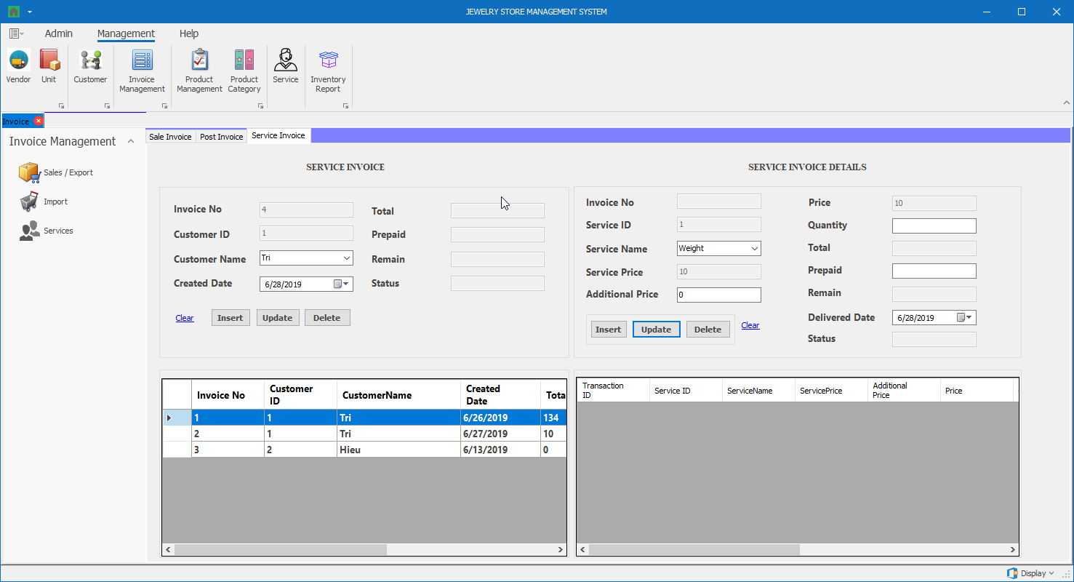

Thành phần | Loại | Công dụng | Tình trạng | Mô tả lỗi nếu không hoạt động
Invoice No (Service Invoice) | Textbox (Disabled) | Hiển thị thông tin mã hóa đơn
Customer ID (Service Invoice) | Textbox (Disabled) | Hiển thị thông tin mã khách hàng
Customer Name (Service Invoice) | DropdownList | Hiển thị danh sách tên khách hàng
Created Date (Service Invoice) | DateTimePicker | Hiển thị ngày tạo hóa đơn
Total (Service Invoice) | Textbox (Disabled) | Hiển thị thông tin tổng giá dịch vụ
Prepaid (Service Invoice) | Textbox (Disabled) | Hiển thị thông tin tổng tiền trả trước
Remain (Service Invoice) | Textbox (Disabled) | Hiển thị thông tin tổng tiền còn lại
Status (Service Invoice) | Textbox (Disabled) | Hiển thị trạng thái của hóa đơn (Hoàn thành khi tất cả chi tiết của hóa đơn đó được giao (Delivered))
Clear (Service Invoice) | Button | Làm sạch thông tin đang hiển thị trong các textbox
Insert (Service Invoice) | Button | Thêm hóa đơn
Update (Service Invoice) | Button | Cập nhật thông tin hóa đơn được chọn
Detele (Service Invoice) | Button | Xóa thông tin hóa đơn được chọn
Service Invoice Table (Service Invoice) | DataGridView | Hiển thị thông tin các hóa đơn hiện có, khi chọn 1 dòng, thông tin các hóa đơn đó sẽ được hiển thị bên trái
Invoice No (Service Invoice Details) | Textbox (Disabled) | Hiển thị thông tin mã hóa đơn
Service ID (Service Invoice Details) | Textbox (Disabled) | Hiển thị thông tin mã dịch vụ
Service Name (Service Invoice Details) | DropdownList | Hiển thị danh sách tên dịch vụ
Service Price (Service Invoice Details) | Textbox (Disabled) | Hiển thị thông tin giá dịch vụ
Additional Price (Service Invoice Details) | Textbox | Hiển thị / Chỉnh sửa thông tin chi phí riêng
Price (Service Invoice Details) | Textbox (Disabled) | Hiển thị đơn giá được tính = Đơn giá dịch vụ + chi phí riêng
Quantity (Service Invoice Details) | Textbox | Hiển thị / Chỉnh sửa thông tin số lượng sản phẩm cần bán
Total (Service Invoice Details) | Textbox (Disabled) | Hiển thị thông tin tổng tiền (= Đơn giá được tính * số lượng)
Prepaid (Service Invoice Details) | Textbox | Hiển thị / Chỉnh sửa thông tin số tiền trả trước (Số tiền trả trước của từng loại dịch vụ phải >= (50% x Thành tiền) của loại dịch vụ đó)
Remain (Service Invoice Details) | Textbox (Disabled) | Hiển thị thông tin số tiền còn lại phải trả
Delivered Date (Service Invoice Details) | DateTimePicker | Hiển thị ngày giao dịch vụ trong chi tiết hóa đơn
Status (Service Invoice Details) | Textbox (Disabled) | Hiển thị trạng thái của hóa đơn (Tình trạng là “Đã giao” hoặc “Chưa giao”)
Clear (Service Invoice Details) | Button | Làm sạch thông tin đang hiển thị trong các textbox
Insert (Service Invoice Details) | Button | Thêm chi tiết hóa đơn
Update (Service Invoice Details) | Button | Cập nhật thông tin chi tiết hóa đơn được chọn
Detele (Service Invoice Details) | Button | Xóa thông tin chi tiết hóa đơn được chọn
Service Invoice Details Table (Service Invoice Details) | DataGridView | Hiển thị thông tin các chi tiết hóa đơn hiện có, khi chọn 1 dòng, thông tin các chi tiết hóa đơn đó sẽ được hiển thị bên trái

Màn hình Product Management
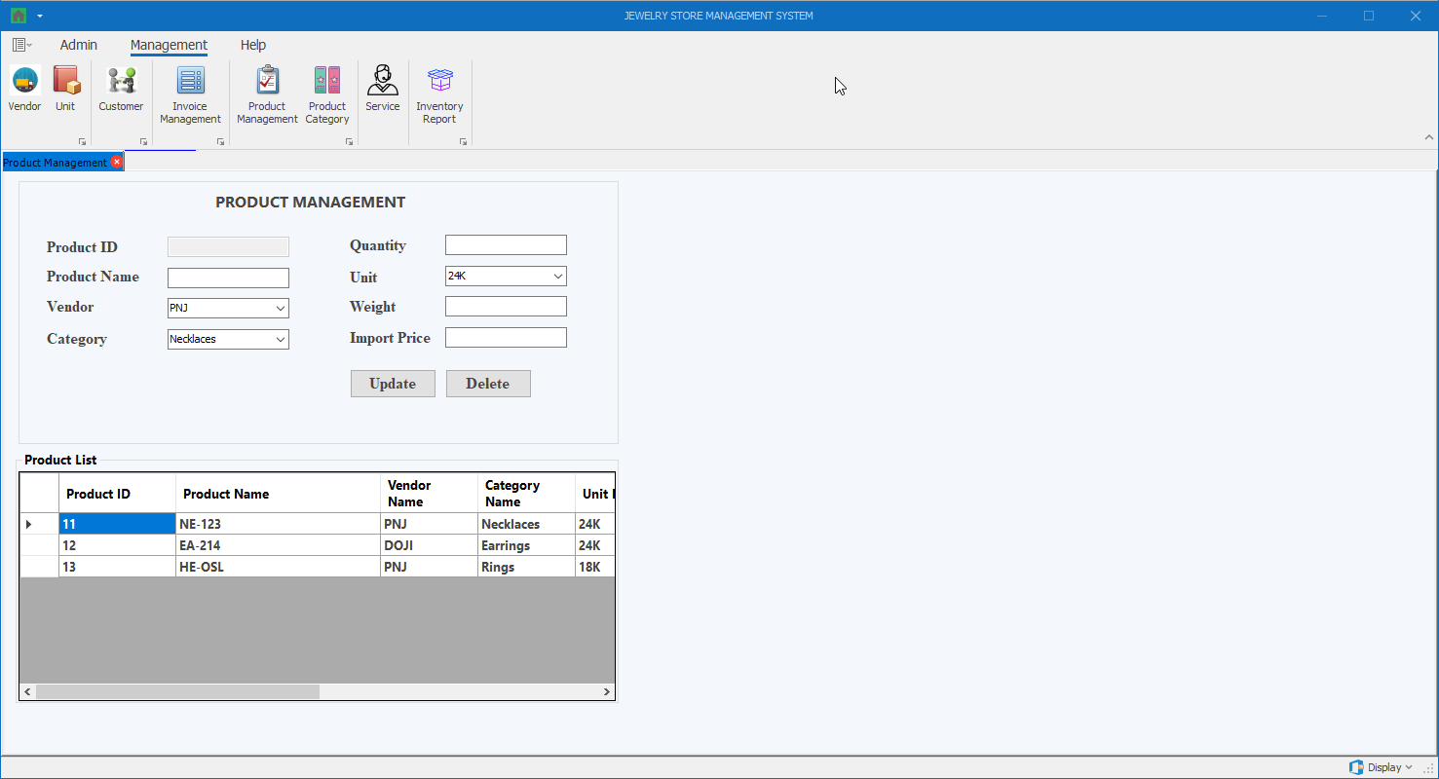

Thành phần | Loại | Công dụng | Tình trạng | Mô tả lỗi nếu không hoạt động
Product ID | Textbox (Disabled) | Hiển thị thông tin mã sản phẩm
Product Name | Textbox | Hiển thị thông tin tên sản phẩm
Vendor | DropdownList | Hiển thị danh sách nhà cung cấp
Category | DropdownList | Hiển thị danh sách loại sản phẩm
Quantity | Textbox | Hiển thị / Chỉnh sửa số lượng sản phẩm
Unit | DropdownList | Hiển thị danh sách đơn vị
Weight | Textbox | Hiển thị / Chỉnh sửa trọng lượng sản phẩm
Import Price | Textbox | Hiển thị / Chỉnh sửa số lượng giá nhập
Update | Button | Cập nhật thông tin sản phẩm
Delete | Button | Xóa thông tin sản phẩm
Product List | DataGridView | Hiển thị thông tin các sản phẩm hiện có, khi chọn 1 dòng, thông tin các sản phẩm đó sẽ được hiển thị bên trái

Màn hình Product Category
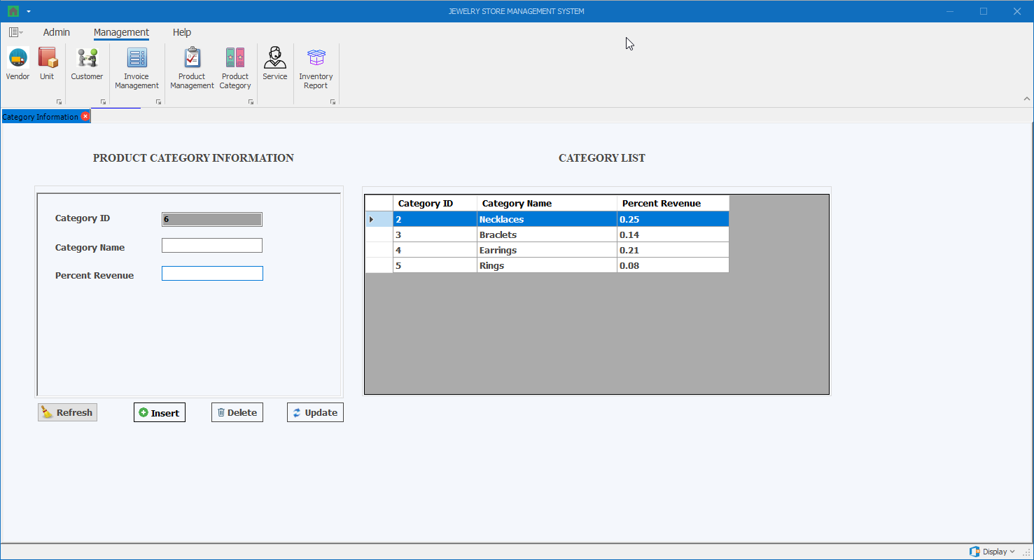

Thành phần | Loại | Công dụng | Tình trạng | Mô tả lỗi nếu không hoạt động
Category ID | Textbox (Disabled) | Hiển thị thông tin mã loại sản phẩm
Category Name | Textbox | Hiển thị / chỉnh sửa thông tin tên loại sản phẩm
Percent Revenue | Textbox | Hiển thị / chỉnh sửa thông tin phần trăm lợi nhuận theo loại sản phẩm
Category Table | DataGridView | Hiển thị thông tin các loại sản phẩm hiện có, khi chọn 1 dòng, thông tin các loại sản phẩm đó sẽ được hiển thị bên trái
Insert | Button | Thêm thông tin loại sản phẩm
Delete | Button | Xóa thông tin loại sản phẩm được chọn
Update | Button | Cập nhật thông tin loại sản phẩm được chọn
Refresh | Button | Làm sạch thông tin đang hiển thị trong các textbox

Màn hình Service
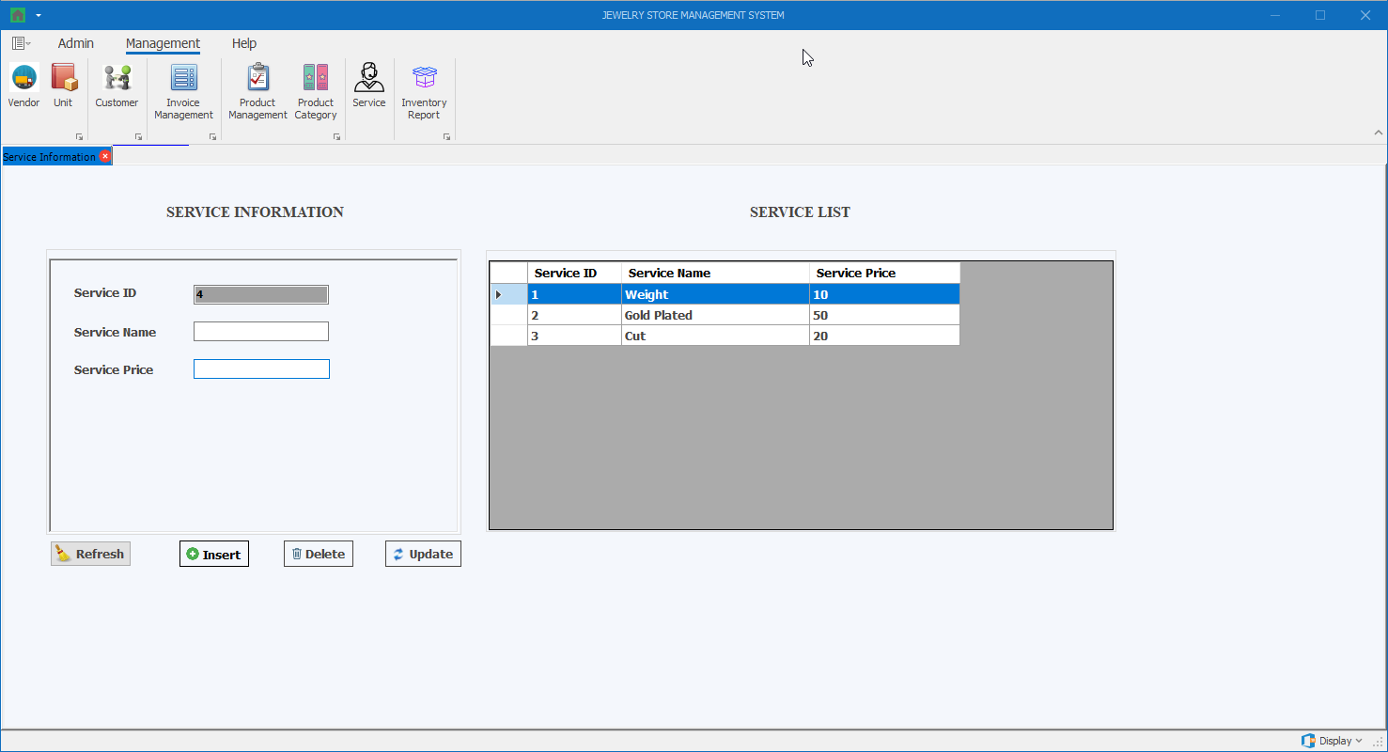

Thành phần | Loại | Công dụng | Tình trạng | Mô tả lỗi nếu không hoạt động
Service ID | Textbox (Disabled) | Hiển thị thông tin mã dịch vụ
Service Name | Textbox | Hiển thị / chỉnh sửa thông tin tên dịch vụ
Service Price | Textbox | Hiển thị / chỉnh sửa thông tin giá dịch vụ
Service Table | DataGridView | Hiển thị thông tin các dịch vụ hiện có, khi chọn 1 dòng, thông tin các dịch vụ đó sẽ được hiển thị bên trái
Insert | Button | Thêm thông tin dịch vụ
Delete | Button | Xóa thông tin dịch vụ được chọn
Update | Button | Cập nhật thông tin dịch vụ được chọn
Refresh | Button | Làm sạch thông tin đang hiển thị trong các textbox

Màn hình Inventory Report
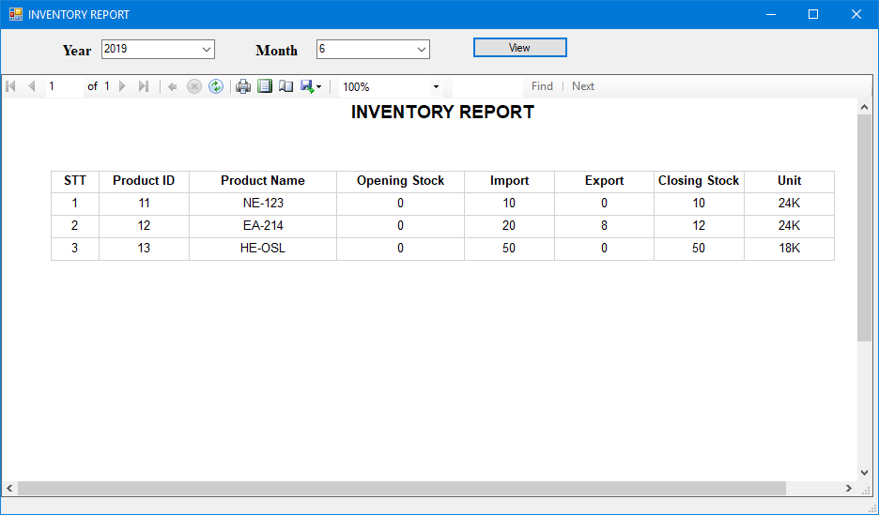

Thành phần | Loại | Công dụng | Tình trạng | Mô tả lỗi nếu không hoạt động
Year | DropdownList | Hiển thị danh sách năm cần xem báo cáo
Month | DropdownList | Hiển thị danh sách năm cần xem báo cáo
View | Button | Bấm để hiển thị báo cáo dựa theo 2 tham số year và month

Điểm phần 1
Điểm theo checklist (auto generated) | #DIV/0!
Điểm nhóm chấm

PHẦN 2: GIAO DIỆN

Đánh giá của nhóm:
Điểm phần giao diện:

